Análisis
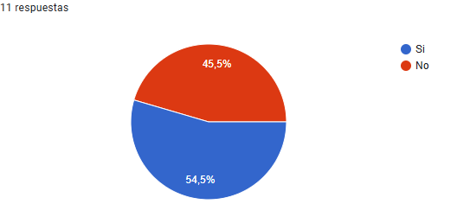
Pregunta | Columna1 | Columna2
¿Actualmente lleva un registro organizado de los estudiantes? | Frecuencia | Porcentaje
Si | 6 | 54.55
No | 5 | 45.45

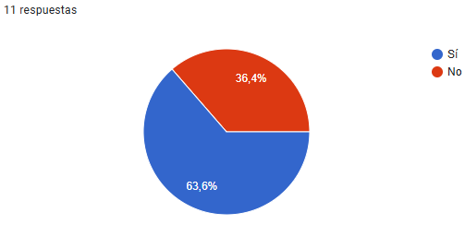
¿Sus jugadores le han pedido alguna herramienta digital para consultar sus estadísticas o resultados? | Frecuencia | Porcentaje
Sí | 7 | 63.64
No | 4 | 36.36

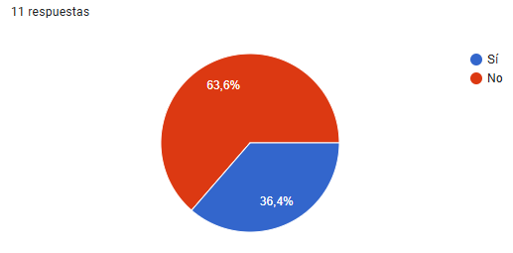
¿Le resulta difícil gestionar manualmente la información de los estudiantes? | Frecuencia | Porcentaje
No | 7 | 63.64
Sí | 4 | 36.4

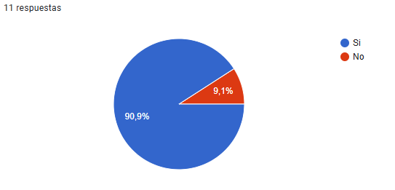
¿Considera importante controlar quién accede a la información de la escuela de fútbol (seguridad de usuarios)? | Frecuencia | Porcentaje
Si | 10 | 90.91
No | 1 | 9.09

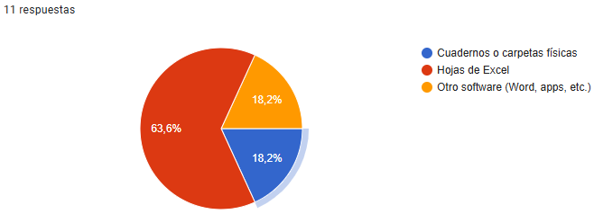
¿Cómo organiza actualmente la información de los estudiantes? | Frecuencia | Porcentaje
Hojas de Excel | 7 | 63.64
Cuadernos o carpetas físicas | 2 | 18.18
Otro software (Word, apps, etc.) | 2 | 18.18

¿Qué información considera más importante registrar en un sistema digital? | Frecuencia | Porcentaje
Datos personales (nombre, edad, contacto) | 6 | 54.55
Asistencia y entrenamientos | 4 | 36.36
Rendimiento físico y técnico | 1 | 9.09

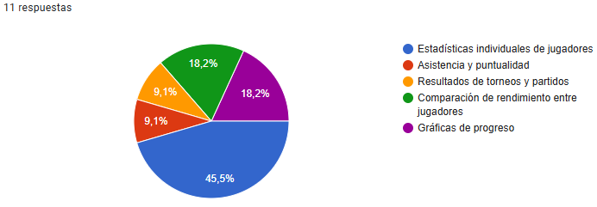
¿Qué reportes le gustaría obtener del sistema digital? | Frecuencia | Porcentaje
Estadísticas individuales de jugadores | 5 | 45.45
Gráficas de progreso | 2 | 18.18
Comparación de rendimiento entre jugadores | 2 | 18.18
Asistencia y puntualidad | 1 | 9.09
Resultados de torneos y partidos | 1 | 9.09

¿Qué dificultades presenta con el método actual de gestión? | Frecuencia | Porcentaje
Pérdida de información | 4 | 36.36
Información desorganizada | 3 | 27.27
Lentitud para encontrar datos | 2 | 18.18
Duplicidad de datos | 2 | 18.18

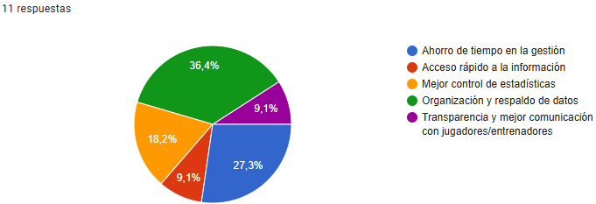
¿Qué beneficios espera de un sistema digital? | Frecuencia | Porcentaje
Organización y respaldo de datos | 4 | 36.36
Ahorro de tiempo en la gestión | 3 | 27.27
Mejor control de estadísticas | 2 | 18.18
Acceso rápido a la información | 1 | 9.09
Transparencia y mejor comunicación con jugadores/entrenadores | 1 | 9.09

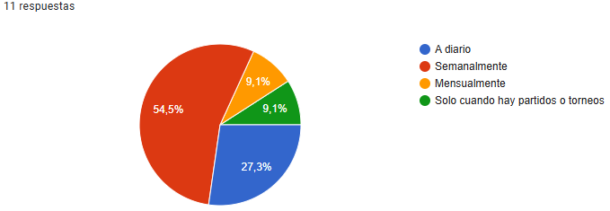
¿Con qué frecuencia consulta la información de los estudiantes? | Frecuencia | Porcentaje
Semanalmente | 6 | 54.55
A diario | 3 | 27.27
Mensualmente | 1 | 9.09
Solo cuando hay partidos o torneos | 1 | 9.09

¿Qué nivel de acceso considera necesario en el sistema? | Frecuencia | Porcentaje
Administrador y entrenadores con permisos | 5 | 45.45
Administrador, entrenadores y jugadores con distintos niveles de acceso | 4 | 36.36
Solo el administrador gestiona todo | 2 | 18.18

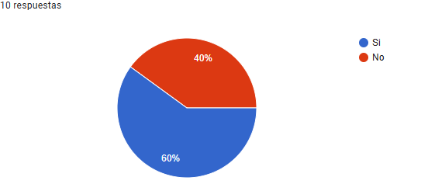
¿Ha tenido dificultades para organizar los datos de sus jugadores? | Frecuencia | Porcentaje
Si | 6 | 54.55
No | 4 | 36.36
 | 1 | 9.09

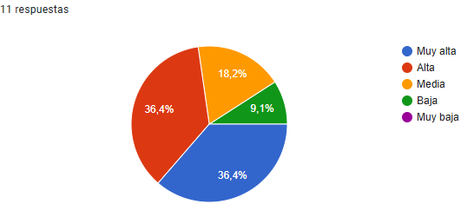
¿Cuál es su disposición a invertir mensualmente en un sistema digital? | Frecuencia | Porcentaje
Muy alta | 4 | 36.36
Alta | 4 | 36.36
Media | 2 | 18.18
Baja | 1 | 9.09

